issue 38
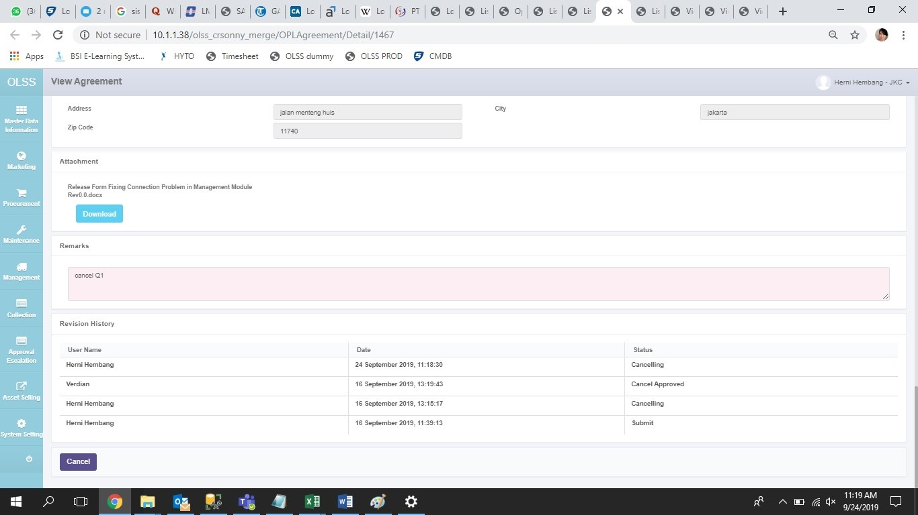
1467; agreement ini sudah approved cancel - statusnya cancelled. namun user HERNI HEMBANG masih terlihat button cancel dan masih aktif. jika diklik maka status akan berubah jadi cancelling lagi.
seharusnya jika agreement sudah cancel, tidak boleh ada button apapun yang terlihat/ masih aktif

issue 40
Expected result nya scroll ke bawah
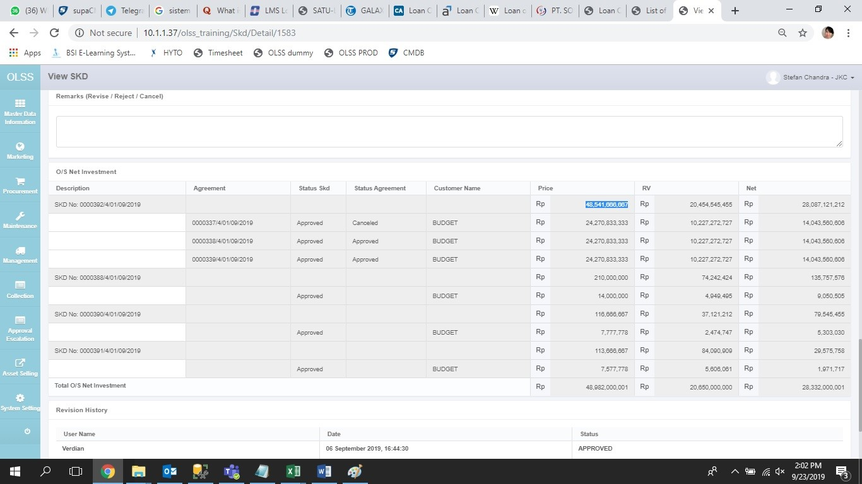

Description | Agreement | Status SKD | Status Agreement | Customer Name | Price | RV | Net
SKD No: 0000392/4/01/09/2019 |  | Approved |  | BUDGET | 11,650,000,000.00 | 4,909,090,909.09 | 6,740,909,090.91
 | 0000337/4/01/09/2019 |  | Cancelled | BUDGET | 5,825,000,000.00 | 2,454,545,454.55 | 3,370,454,545.45
 | 0000338/4/01/09/2019 |  | Approved | BUDGET | 5,825,000,000.00 | 2,454,545,454.55 | 3,370,454,545.45
 | 0000339/4/01/09/2019 |  | Approved | BUDGET | 5,825,000,000.00 | 2,454,545,454.55 | 3,370,454,545.45

issue 43
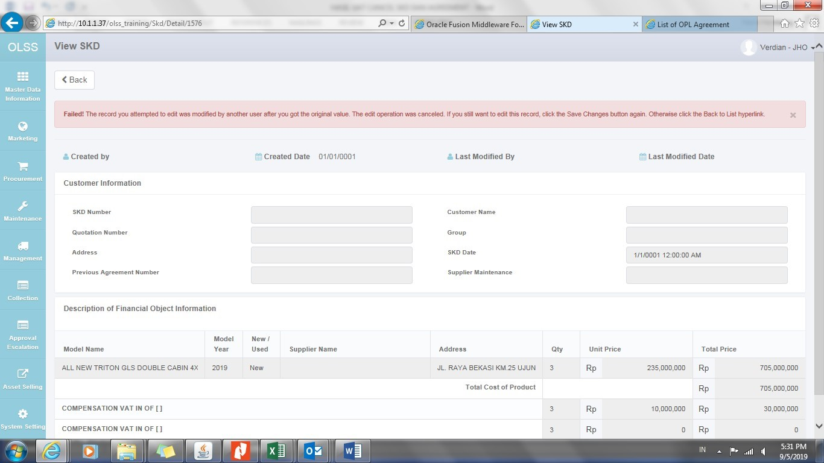
perlu di debug karena error ini jarang terjadi.

issue 44
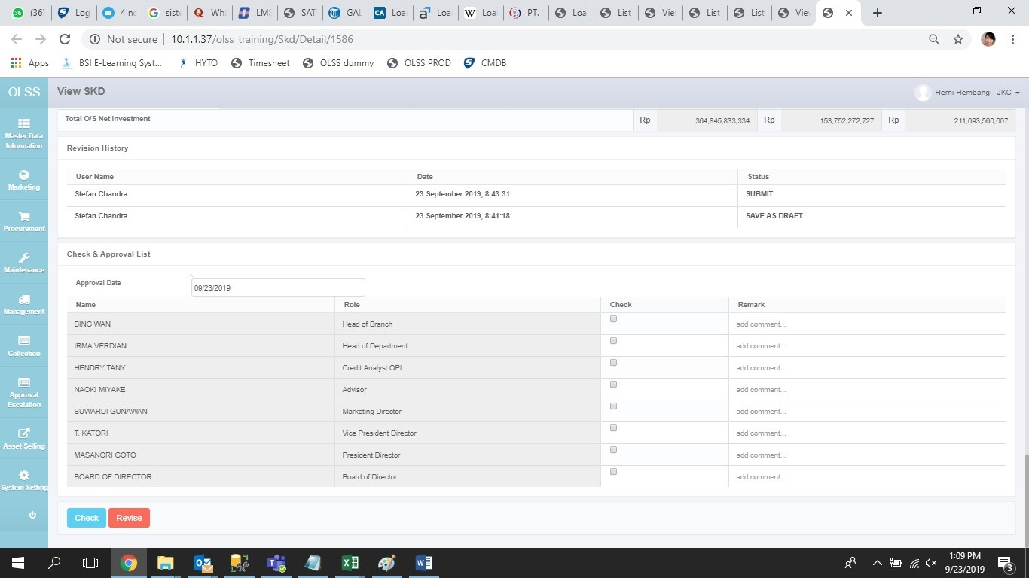

issue 45
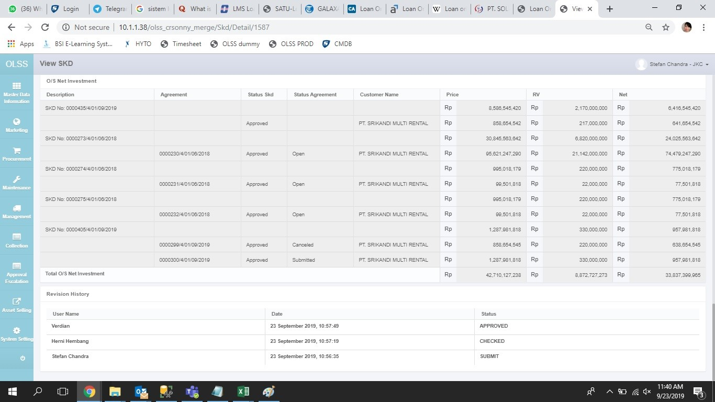
user STEFAN CHANDRA seharusnya bisa cancel SKD yang dia buat. di SKD 1587 tidak ada button cancel (seharusnya ada)

issue 46
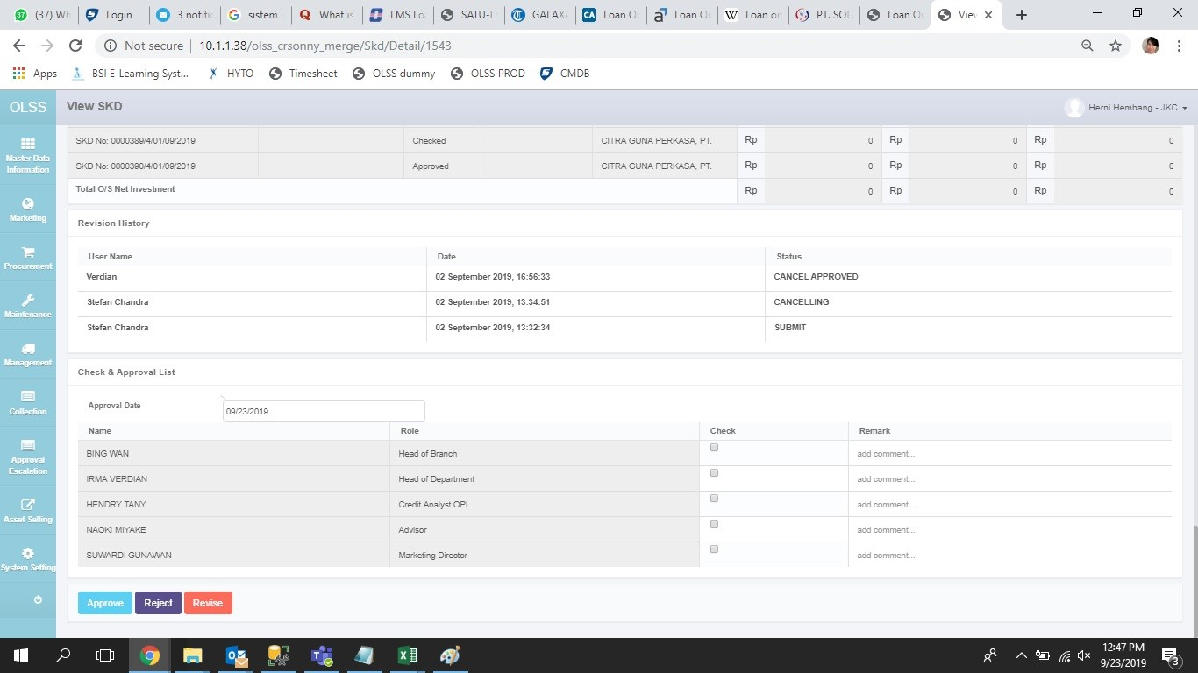
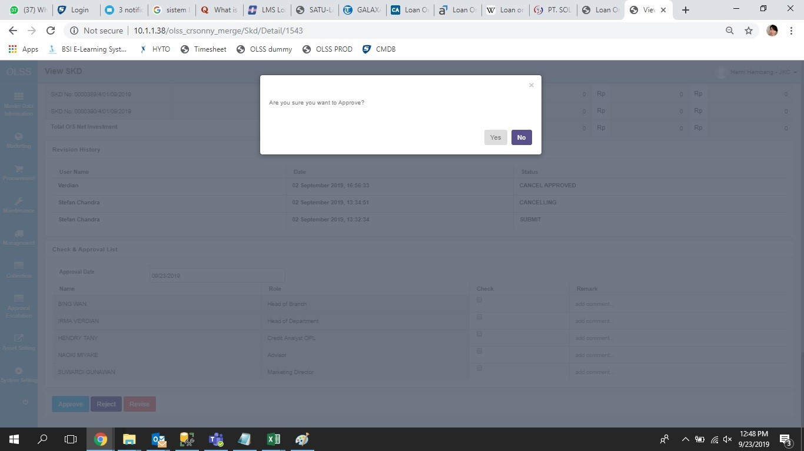
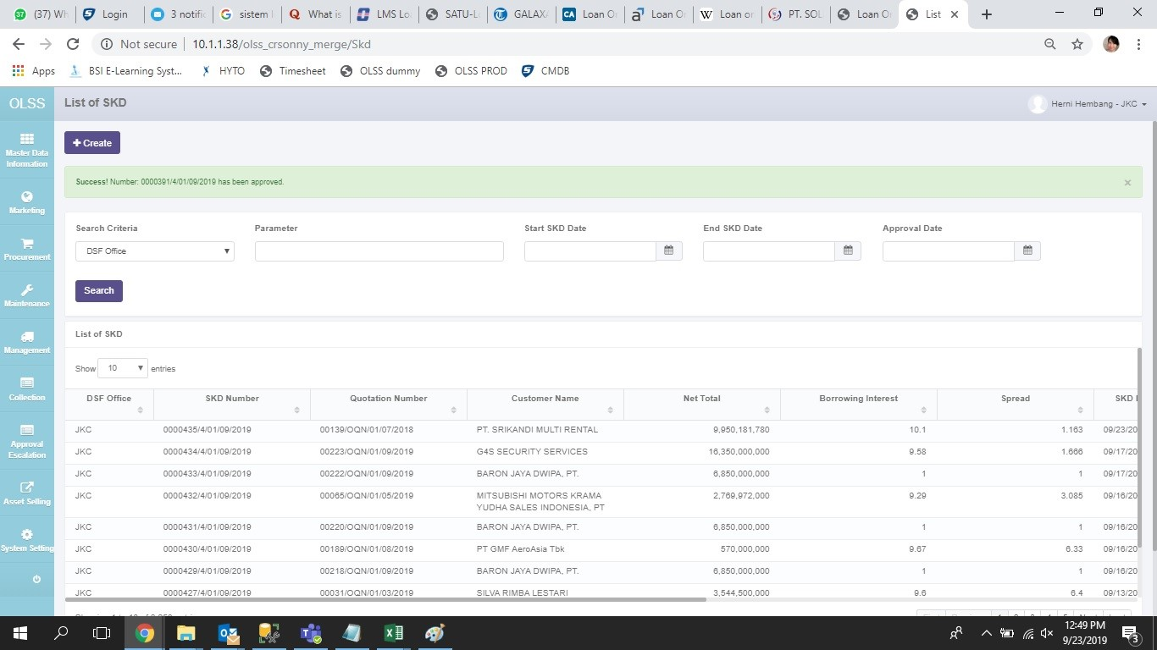
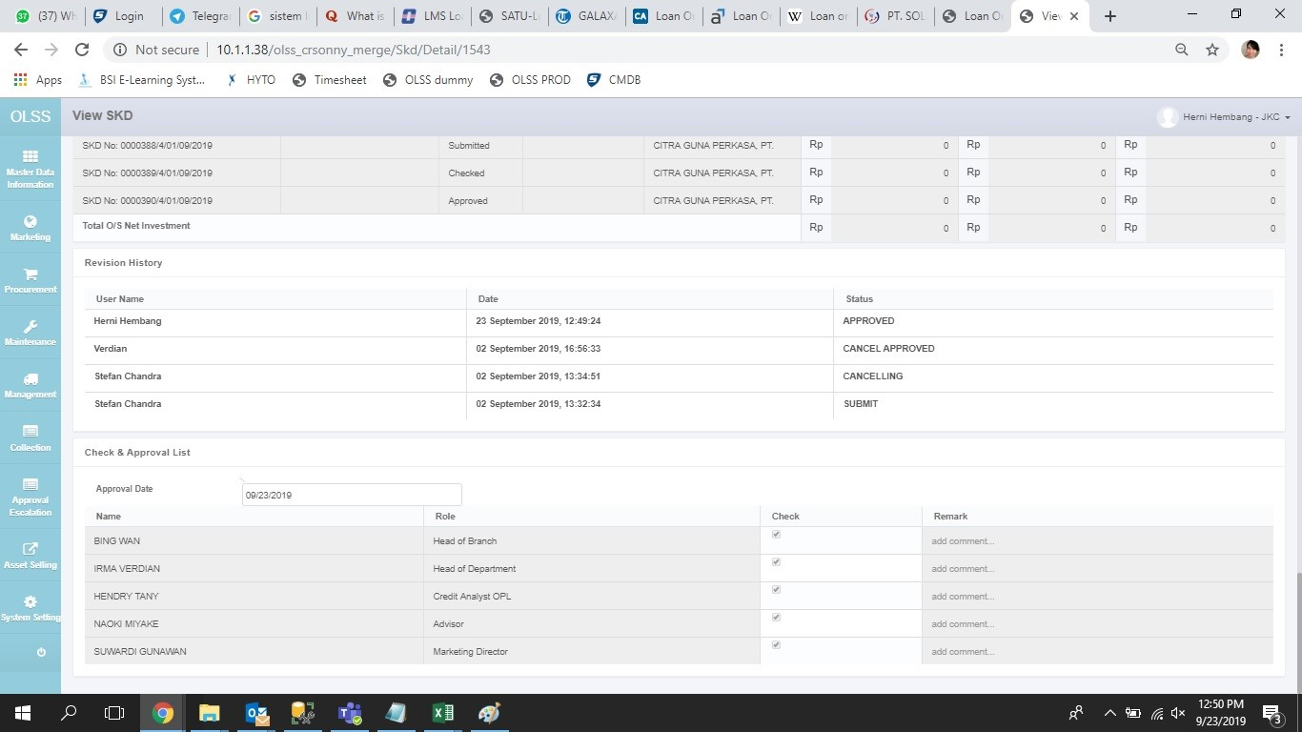
setelah user VERDIAN approve cancel, user HERNI HEMBANG & VERDIAN bisa approve kembali. bisa dites di SKD ID 1512
tes untuk SKD yang baru dibuat tidak ada karena bugs MO tidak bisa cancel SKD (issue 45)

issue 47
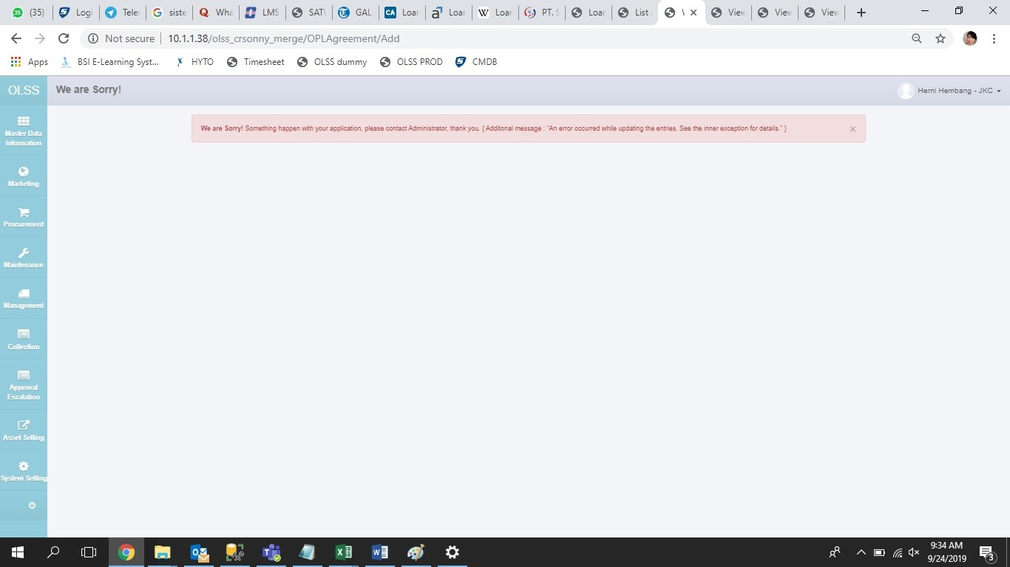
contoh SKD ID 1585, 1584

issue 48
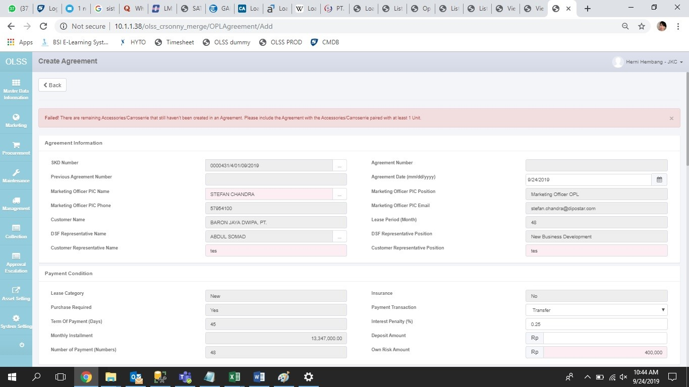
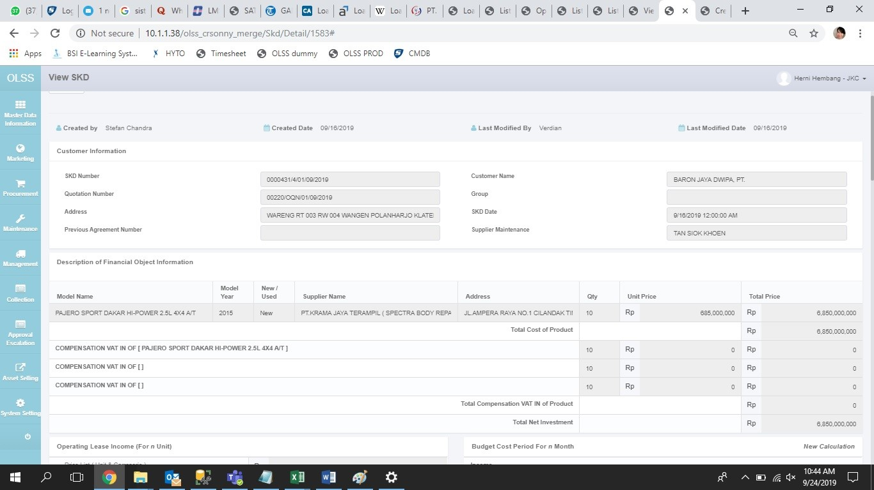
SKD ID 1583, qty 10 UNIT, waktu mau ditarik agreement qty 10 UNIT, muncul error failed karena ada aksesoris/karoseri yang belum ditarik. padahal di SKD tersebut tidak ada aksesoris/karoseri

